Sheet1
加工指令表
订单编号 | PZ071503 | 客户名称 | lewissleung 梁
交货日期 | 2019-07-16 | 文件名称 | 配件
制作工艺 | SLA | 打磨要求 | C | 业务员 | 周文强
数量 | 1 | 克重 | 26 | 编程人员
上机机号 |  | 下机时间 |  | 处理人员
打印材料 | 白色料

注意 事项 | 0.05精度

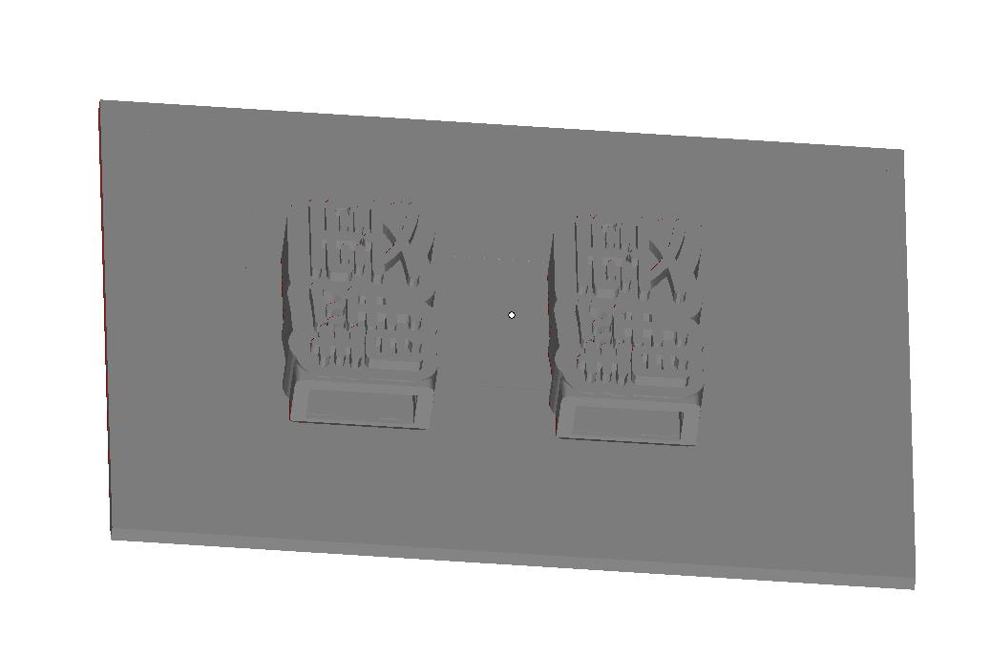

制表人： | 周文强 |  |  | 7/15/19

Sheet2
